減免願
申請者入力欄
セルの説明
入力に関すること
リストより選択
公立大学法人大阪 理事長 様
授業料減免願
2026年度後期 大阪公立大学
氏名 | フリガナ |  |  |  |  |  |  |  |  | 学籍番号
 | 氏 名
 | 学部・学域・大学院 |  |  | 所属 |  |  |  |  |  |  | 選択 | 年次
 | 所属 |  |  | 所属
住所 | 🏣 |  |  |  |  |  |  |  | 家計支持者と 同居・別居の別 |  | 選択

申請理由 （簡潔に）

家計支持者について |  |  | 選択
主たる家計支持者 （家計支持者A） |  |  | 氏 名 |  |  |  |  | 学生との続柄
住所 | 🏣
本人を含む家族全員の健康保険資格確認書またはマイナポータルからダウンロードした医療保険の資格情報）を様式③として提出してください。
 |  |  |  | 申請者と同じ場合は□に✔を入れ、住所の入力は省略できます→
家計支持者 | 家計支持者 |  | 氏 名 |  | 学生との続柄 |  | 年齢 （才） | 現在の勤務先 （無職の場合は空欄）
 | 主たる家計支持者（家計支持者A）
 | 家計支持者B
 | 家計支持者C
家計支持者以外の家族 （本人除く） | 氏 名 |  | 本人との続柄 |  | 年齢 （才） | 学校名・学年 または 勤務先

「母子・父子・両親がいない世帯」欄に記入をした場合、様式⑥を提出してください。
世帯状況 | 母子・父子・ 両親がいない 世帯 |  | 選 択

 | 障がい者の 有無 |  | 選 択
１・２級またはA・B級の障がい者手帳を所持している場合は、「障がい者の有無」欄及び「障がい者の人数」欄に記入をし、様式⑦を提出してください。
 |  |  | 選 択

「奨学金」欄に記入をした場合、様式⑩を提出してください。
奨学金 | 名称 | 国の教育ローン |  |  |  | 貸付 |  | 選択 |  | 家族数（本人を含む）
 | 名称 | 日本学生支援機構 |  |  |  | 貸与 |  | 選択 |  |  |  | 人
 | 名称 |  |  |  |  | 選択 |  | 選択 |  | うち、障がい者の人数
 | 名称 |  |  |  |  | 選択 |  | 選択 |  |  |  | 人

減免願（見本）
見 本
申請者入力欄
セルの説明
入力に関すること
リストより選択
公立大学法人大阪 理事長 様
授業料減免願
2026年度後期 大阪公立大学
氏名 | フリガナ |  |  | ミホン イチロウ |  |  |  |  |  | 学籍番号
 | 氏 名 |  |  | 見本 一郎 |  |  |  |  |  | AAA22001
 | 学部・学域・大学院 |  |  | 所属 |  |  |  |  |  |  | 1 | 年次
 | 学部・学域 |  |  | 現代システム科学域
住所 | 🏣 | 000-0000 |  |  |  |  |  |  | 家計支持者と 同居・別居の別 |  | 同居
 |  | 神戸市灘区本山中町0-00-0

申請理由 （簡潔に） |  | 〇〇資格取得を目指し大学に入学しましたが、昨年母が病気を患い仕事ができなくなりました。父の収入だけでは学費の支出が難しく、授業料の免除していただけると、安心して大学に通うことができます。

家計支持者について |  |  | ①父と母※ひとり親世帯は父または母（父または母に扶養されている）
主たる家計支持者 （家計支持者A） |  |  | 氏 名 |  | 見本 肇 |  |  | 学生との続柄 |  | 父
住所 | 🏣
 |  |  |  | 申請者と同じ場合は□に✔を入れ、住所の入力は省略できます→
本人を含む家族全員の健康保険資格確認書またはマイナポータルからダウンロードした医療保険の資格情報）を様式③として提出してください。
家計支持者 | 家計支持者 |  | 氏 名 |  | 学生との続柄 |  | 年齢 （才） | 現在の勤務先 （無職の場合は空欄）
 | 主たる家計支持者（家計支持者A） |  | 見本 肇 |  | 父 |  | 55 | 杉本商事株式会社
 | 家計支持者B |  | 見本 ひろみ |  | 母 |  | 53
 | 家計支持者C
家計支持者以外の家族 （本人除く） | 氏 名 |  | 本人との続柄 |  | 年齢 （才） | 学校名・学年 または 勤務先
 | 見本 翔太 |  | 兄 |  | 20 | ●●大学 3年次
 | 見本 奈々 |  | 妹 |  | 13 | ▲▲中学校 2年生

「母子・父子・両親がいない世帯」欄に記入をした場合、様式⑥を提出してください。
世帯状況 | 母子・父子・ 両親がいない 世帯 |  | 選 択

 | 障がい者の 有無 |  | 選 択
「障がい者」欄に記入をした場合、様式⑦を提出してください。
 |  |  | 選 択

「奨学金」欄に記入をした場合、様式⑩を提出してください。
奨学金 | 名称 | 国の教育ローン |  |  |  | 貸付 |  | 利用していない |  | 家族数（本人を含む）
 | 名称 | 日本学生支援機構 |  |  |  | 貸与 |  | 利用していない |  | 5 |  | 人
 | 名称 | 小野奨学金 |  |  |  | 給与 |  | 申請中 |  | うち、障がい者の人数
 | 名称 |  |  |  |  | 選択 |  | 選択 |  | 0 |  | 人

提出書類ﾁｪｯｸｼｰﾄ
 |  | 学籍番号 |  |  |  |  |  | 氏 名

担当者確認 □
【申請者全員】
提出書類にチェックを付けて提出してください。
授業料減免 提出書類チェックシート
書類提出時、このチェックシートも必ず提出をすること。
準備のできた書類に☑ ↓
申請者全員 | 様式番号 |  | 指定様式 |  | 提出書類等 |  |  |  |  |  |  |  | チェック欄
 | なし |  | あり |  | １．授業料減免願

 | ３．家族に関する書類（１）
 | 様式番号 |  | 指定様式 |  | 提出書類等 |  |  |  |  |  |  |  | チェック欄
 | ③-1 |  | あり |  | 健康保険資格確認書（医療保険の資格情報）のデータ・家族全員分

家計支持者全員 | ４．家計支持者の収入・所得に関する書類 |  |  |  |  |  |  |  |  |  |  |  |  |  | 準備のできた書類に☑ ↓
 |  | 家計支持者 |  | A |  |  | B |  |  | C |  | チェック欄・家計支持者
 | 様式番号 |  | 指定様式 |  | 提出書類等 |  |  |  |  |  |  | Ａ | Ｂ | C
 | ④ |  | なし |  | a・bのいずれかを提出 | ａ．令和8年度 所得(課税・非課税)証明書
 |  |  |  |  |  | ｂ．令和8年度 給与所得等に係る市民税・県（府）民税特別徴収税額の決定通知書

 | 様式番号 |  | 指定様式 |  | 提出書類等 |  |  |  |  |  |  | チェック欄
 | ⑤ |  | あり |  | 「家計支持者の収入・所得に関する申立書」

該当者のみ | 様式番号 |  | 指定様式 |  | 収入の種類 |  |  |  | 提出書類 |  |  | Ａ | Ｂ | C
 | ⑤-1 |  | なし |  | 年金に関する書類 |  |  |  | 源泉徴収票等
 | ⑤-2 |  | なし |  | 事業所得、雑所得に関する書類 |  |  |  | 確定申告書（控）等
 | ⑤-2-1 |  | あり |  |  |  |  |  | （確定申告等提出ができない場合）
 | ⑤-3 |  | なし |  | 報酬謝金、給与・賞与に関する書類 |  |  |  | 源泉徴収票等
 | ⑤-3-1 |  | あり |  |  |  |  |  | （源泉徴収票等提出ができない場合）
 | ⑤-4 |  | なし |  | 生活保護費に関する書類 |  |  |  | 保護決定（変更）通知書
 | ⑤-5 |  | なし |  | 児童手当、児童扶養手当、特別児童扶養手当に関する書類 |  |  |  | 児童手当等支給通知書
 | ⑤-6 |  | なし |  | 失業保険に関する書類 |  |  |  | 雇用保険受給資格者証
 | ⑤-7 |  | なし |  | 上記以外の収入（育児休業手当金、傷病手当金、養育費、贈与等） |  |  |  | 収入金額が分かるもの

該当者のみ（⑨-1は全員提出） | 様式番号 |  | 指定様式 |  | 収入の種類 |  |  |  | 提出書類 |  |  | Ａ | Ｂ | C
 | ⑤-8 |  | なし/あり |  | 退職の有無 |  |  |  | ※申請要領参照

 | ３．家族に関する書類（１）
 | 様式番号 |  | 指定様式 |  | 提出書類等 |  |  |  |  |  |  |  | チェック欄
 | ③-2 |  | なし |  | 賃貸借契約書（写）
 | ③-3 |  | なし |  | 住民票・申請者本人 |  |  |  |  |  | 申請者本人と父母の住民票、両方提出してください
 |  |  |  |  | 住民票・父母（ひとり親の場合は父または母）

 | ５．家庭に特別の事情がある場合に提出する書類
 | 様式番号 |  | 指定様式 |  | 提出書類等 |  |  |  |  |  |  |  | チェック欄
 | ⑥ |  | あり |  | 「母子・父子家庭または両親のいない家庭に関する申立書」
 | ⑦ |  | なし |  | 障がい者手帳・療育手帳等

 | ６．家族に関する書類（２）
 | 様式番号 |  | 指定様式 |  | 提出書類等 |  |  |  |  |  |  |  | チェック欄
 | ⑤-8 |  | あり |  | （死亡）退職金の源泉徴収票等 又は 「様式⑤-8退職金等に関する証明書」 同一生計の家族で令和7年1月以降に死亡又は退職した者がいる場合で、退職金の支払いを受けている

 | ７．本人に関する書類
 | 様式番号 |  | 指定様式 |  | 提出書類等 |  |  |  |  |  |  |  | チェック欄
 | ⑨-1 |  | あり |  | 申請資格確認票
 | ⑨-2 |  | なし |  | 住民票（大学院生で該当する者に限る）
 | ⑩ |  | なし |  | 日本学生支援機構奨学金以外の貸与奨学生であることがわかる書類
 |  |  | なし |  | 教育ローンを申し込んでいることが分かる書類

 | ⑧ |  | あり |  | 申立書(理由書)

③
 |  |  |  |  | 様式③
・下記のようにデータを作成し、貼付スペースに家族全員分（申請者本人を含む）の健康保険資格確認書を準備してください。
・マイナ保険証を使用している場合は、マイナポータルより医療保険の資格情報をダウンロードし、この様式には貼付せず、PDFファイルを提出してください。
・生活保護受給者は、生活保護対象者氏名が記載された役所発行の通知書または証明書を貼付してください。
＜健康保険資格確認書見本＞
〈マイナポータルからダウンロードした医療保険の資格情報見本〉
※以下のデータを提出する場合は、この様式には貼付せず、PDFファイルを提出してください。
 |  | 学籍番号 |  | 氏 名

 |  |  | 健康保険資格確認書等

家族全員分の健康保険証等を下記に貼付してください。

 | 申請者本人の健康保険証貼付欄 |  |  | 家族の健康保険証貼付欄 |  |  | 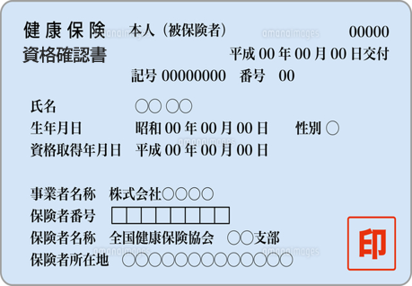

 | 家族の健康保険証貼付欄 |  |  | 家族の健康保険証貼付欄

 | 家族の健康保険証貼付欄 |  |  | 家族の健康保険証貼付欄 |  |  | 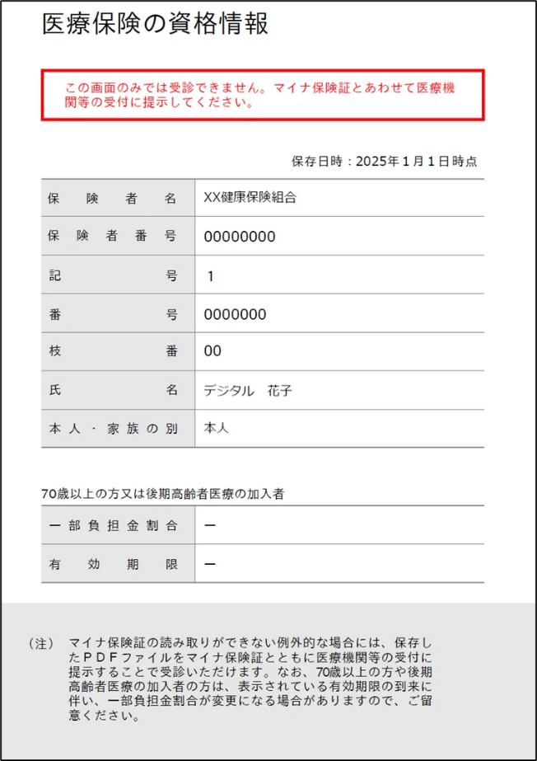

 |  |  |  |  |  | 貼付欄が不足する場合は、裏面に貼付すること。

⑤
 |  |  |  |  |  |  |  |  |  |  |  |  |  |  | 様式⑤

 |  | 学籍番号 |  |  |  |  |  |  | 氏 名

 |  |  |  |  |  |  |  | 家計支持者の収入・所得に関する申立書
（令和7年1～12月の収入・所得について）
【全員】
提出書類にチェックをしてください。
 | １．様式④として提出する書類に☑をしてください。家計支持者の収入が「0」の場合も提出必須です。
 | 提出書類 |  |  |  |  | 家計支持者A |  |  |  | 家計支持者B |  | 家計支持者C

 | ａ．令和8年度 所得(課税・非課税)証明書
 | ｂ．令和8年度 給与所得等に係る市民税・県（府）民税特別徴収税額の決定通知書

【該当者のみ】
提出する場合は、提出書類にチェックをしてください。
 | ２．様式⑤関連書類として提出する書類に☑、受給開始年月欄に日付又は令和7年1月以前から受給していることが分かっている場合は○印を入力（記入）してください。不明の場合は空欄にしておいてください。
 |  | 様式番号 |  |  | 種類 |  |  |  | 家計支持者A |  | 家計支持者B |  | 家計支持者C

 | 収入 | ⑤ | - | 1 | 年金
 |  |  |  |  |  |  | 受給開始年月
 |  | ⑤ | - | 3 | 報酬謝金、給与・賞与
 |  |  |  |  |  |  | 受給開始年月
【全員】
家計支持者の退職の有無について、該当する項目にチェックをしてください。
 |  | ⑤ | - | 4 | 生活保護費
 |  |  |  |  |  |  | 受給開始年月
 |  | ⑤ | - | 5 | 児童手当、児童扶養手当、特別児童扶養手当
 |  |  |  |  |  |  | 受給開始年月
 |  | ⑤ | - | 6 | 失業保険
 |  |  |  |  |  |  | 受給開始年月
 |  | ⑤ | - | 7 | 上記以外の収入 （育児休業手当金、傷病手当金、養育費、贈与等）
 |  |  |  |  |  |  | 受給開始年月

 | 所得 | ⑤ | - | 2 | その他事業収入

 | ３．令和7年1～12月の間の、パート・アルバイト等を含むすべての雇用形態における退職の有無について、該当する項目に☑をしてください。上記期間中に勤務先を退職したことがある場合は、様式⑤-8を提出してください。
 | 家計支持者A |  |  |  |  | 退職したことが |  |  |  |  | ある |  |  | ない
 | 家計支持者B |  |  |  |  | 退職したことが |  |  |  |  | ある |  |  | ない
 | 家計支持者C |  |  |  |  | 退職したことが |  |  |  |  | ある |  |  | ない

 |  |  |  |  |  |  |  |  |  |  |  |  |  |  |  | 上記、記入内容について一切の相違がないことを申し立てます。

⑤-8
 |  |  |  |  |  |  |  |  |  |  |  |  |  |  |  | 様式⑤-8
1.必要項目入力済書類を退職した勤務先に提出し、代表者氏名等の記入・押印を依頼してください。
2.大学提出時は、PDFデータ等にしたうえで提出してください。
 |  | 学籍番号 |  |  |  |  |  |  |  | 氏 名

 |  |  |  |  |  |  |  |  | 退職金等に関する証明書

 |  |  |  |  |  |  |  | 退職者氏名 |  |  |  |  | 続柄

 | 私の |  |  |  | が在籍する大阪公立大学へ「大阪公立大学授業料減免」の申請をするにあたり、
 |  |  | （続柄）
私の退職金等に関する下記の事項について証明をしていただきますよう、よろしくお願いいたします。

 |  |  |  |  |  |  |  |  | 記
該当する項目に☑
雇用形態 |  |  |  |  |  |  | 常 勤 |  |  |  | 非常勤（パート・アルバイト等）
勤続年数 |  |  |  |  |  |  |  | 年 |  | カ月
退職年月日 |  |  |  |  |  |  |  | 年 |  | 月 |  | 日
退職金支給 |  |  |  |  |  | □ | 有 |  |  | 円 | （うち税金 |  |  | 円）
 |  |  |  |  |  | □ | 無
退職金支払日 |  |  |  |  |  |  |  | 年 |  | 月 |  | 日
備 考

上記のとおり証明します。

 |  | 年 |  | 月 |  | 日

 |  |  |  |  |  |  |  | 住 所

 |  |  |  |  |  |  |  | 事業所名

 |  |  |  |  |  |  |  | 代表者氏名 |  |  |  |  |  |  | ㊞

作成にあたっての注意事項
※ | 退職した勤務先に記入・押印を依頼し提出してください。
※ | 退職者本人等が記入した書類は受付できません。
※ | この「退職金に関する証明書」の発行・提出の代わりに、退職した勤務先が発行した退職金支給額証明書
 | （支給額・退職年月日が記載されているもの）や退職金の支給が無いことか明記されている雇用契約書を
 | 提出いただいても構いません。
※ | 「離職届」や「雇用保険被保険者資格喪失確認通知書(被保険者通知用)」は退職金の有無を確認する
 | ための書類として受け付けることはできません。

⑥
 |  |  |  |  |  |  |  |  |  |  |  |  |  |  | 様式⑥（表）

 |  |  | 学籍番号 |  |  |  |  |  |  | 氏 名

母子・父子家庭または両親のいない家庭に関する申立書

 |  |  |  |  |  |  |  | 氏名 |  |  |  |  | 続柄
 |  |  |  |  |  |  |  |  |  | 〔氏名欄〕
 |  |  |  |  |  |  |  |  |  | 母子・父子家庭の場合は家計支持者名、両親のいない家庭の場合は申請者名を記入すること。
 | 【 】は該当する項目を選択すること。
 | Ⅰ．母子家庭・父子家庭を申し立てる家計支持者の記入項目
 |  | 1． | 申請者は申請年度の4月現在、30歳未満です。 |  |  |  |  |  |  |  | 【 | 選 択 |  | 】

 |  | ２． | 申請者本人を扶養しているのは私(母・父)です。 |  |  |  |  |  |  |  | 【 | 選 択 |  | 】

 |  | ３． | 同一生計内に家計支持者を除いて18歳以上60歳未満の者全員が就学者です。
 |  |  |  |  |  |  |  |  |  |  | 【 | 選 択 |  | 】

 |  | * | 中学生以上の家族がいる場合は、裏面を確認のうえ、学生証等を貼付・提出をしてください。
 |  | * | 高校生以下の家族がいる場合は、児童扶養手当の受給に関する書類(様式⑤-5)を提出して
 |  |  | ください。なお、受給していない場合は様式⑪「申立書(理由書）」に理由を記入うえ提出すること。

 |  | ４． | 提出する様式④「所得証明書」、「市民税・県民税特別徴収額の決定通知書」、 様式⑤-2「確定申告書」他、
 |  |  | もしくは様式⑤-3「源泉徴収票」に記載の「ひとり親」又は「寡婦」欄に、該当を表す「○」「☑」「＊」マークや
 |  |  | 控除金額の印字等がある。
 |  |  |  |  |  |  |  |  |  |  | 【 | 選 択 |  | 】

 |  | 税務署等への提出後の本人控えに勝手に追加記入した場合は虚偽の申告となります！！

 |  | ５． | 上記４．で「いいえ」の場合は、戸籍謄本（戸籍の全部事項証明書）を提出してください。

 |  |  |  |  |  |  |  |  |  |  |  |  |  |  | 上記、記入内容について一切の相違がないことを申し立てます。

 | Ⅱ．両親のいない家庭を申し立てる申請者の記入欄
 |  | １． | 申請者は申請年度の4月現在、30歳未満です。 |  |  |  |  |  |  |  | 【 | 選 択 |  | 】

 |  | ２． | 状況 | 【 | 選 択 |  |  |  |  |  |  |  |  | 】

 |  | ３． | 祖父母等と養子縁組を結んだ。 |  |  | 【 | 選 択 |  |  |  |  |  |  | 】

 |  | ４． | 戸籍謄本等（戸籍の全部事項証明書、両親との死別等がわかるもの）を提出してください。

 |  |  |  |  |  |  |  |  |  |  |  |  |  |  | 上記、記入内容について一切の相違がないことを申し立てます。
 |  |  |  |  |  |  |  |  |  |  |  |  |  |  | 様式⑥（裏）

 |  |  | 学籍番号 |  |  |  |  |  |  | 氏 名

 |  |  |  |  |  |  |  |  | 母子・父子家庭における在学状況書類貼付用紙

 | 兄弟姉妹に中学生以上の学生がいる場合、学生本人以外の学生証を貼付して提出してください。但し、有効期限の記載がない場合・確認ができない場合は、母子・父子家庭の認定はしません。

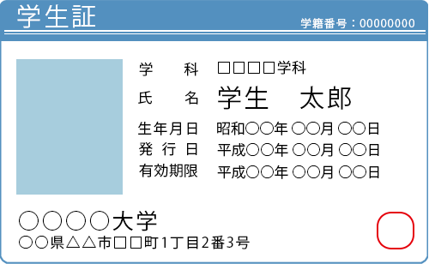
 | ①
 | 氏 名 |  |  |  | ①の学生証貼付欄

 | 申請者との続柄

 | ②
 | 氏 名 |  |  |  | ②の学生証貼付欄

 | 申請者との続柄

 | ③
 | 氏 名 |  |  |  | ③の学生証貼付欄

 | 申請者との続柄

⑦
 |  |  |  | 様式⑦

下記のようにデータを作成し、貼付スペースに該当する家族（申請者本人を含む）の障がい者手帳を添付してください。
＜見本＞
※氏名、障がいの別、等級が分かる面
 | 学籍番号 |  | 氏 名

 |  | 障がい者手帳

障がい者手帳（氏名・障がい等級が分かる面）を下記に貼付してください。

 |  |  |  |  |  | 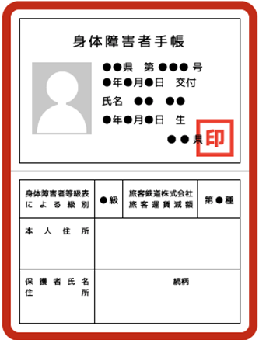

 |  |  |  |  | 貼付欄が不足する場合は、裏面に貼付すること。

